Karte
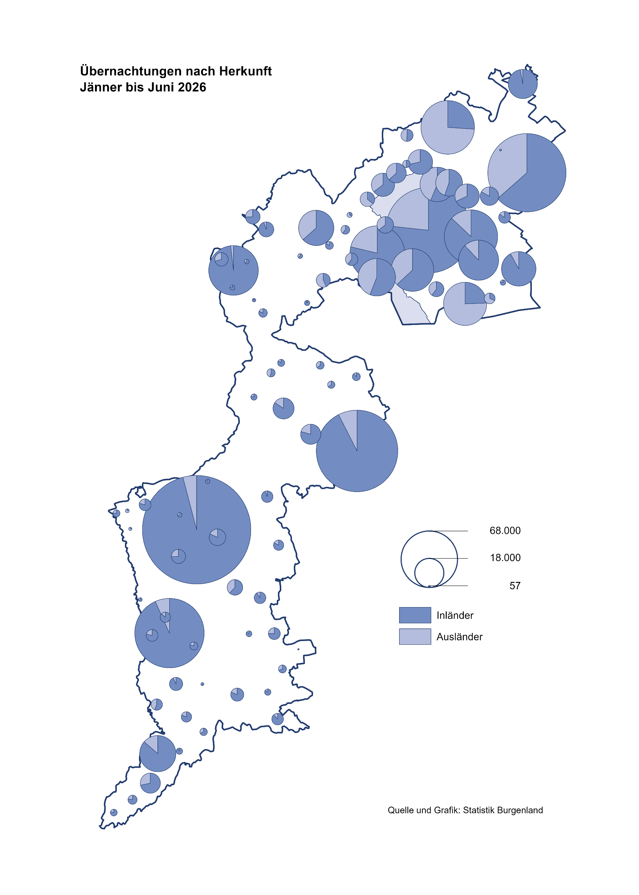

Bgld
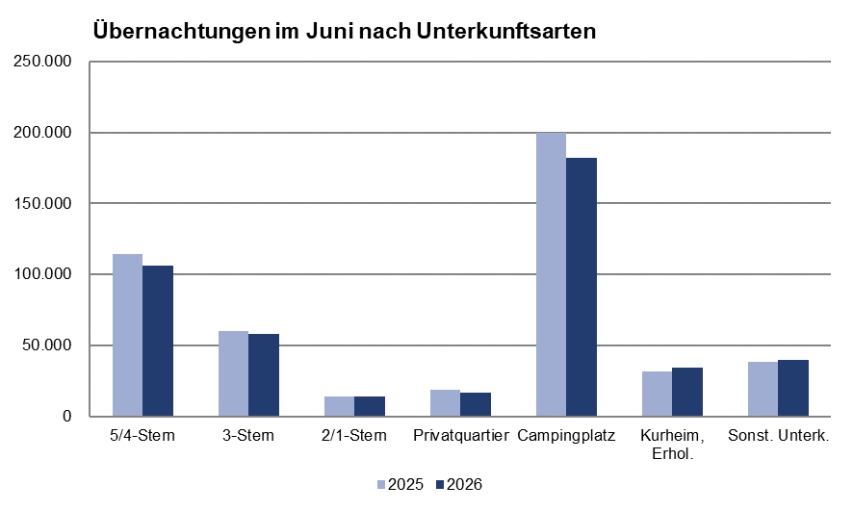
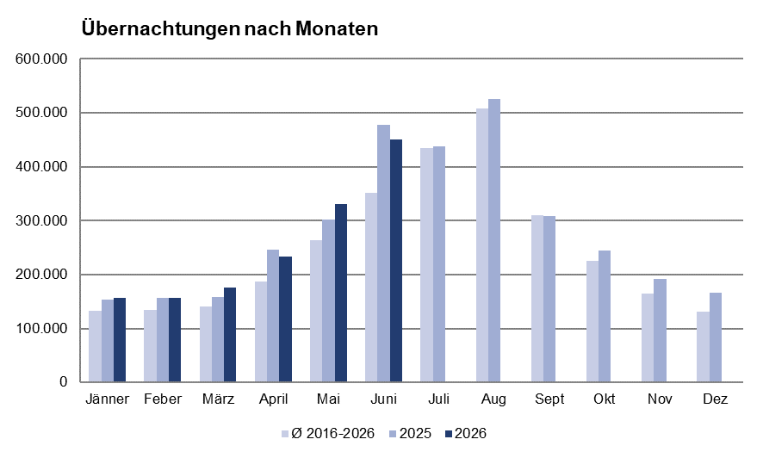
Ankünfte nach Unterkunftsart |  |  |  |  |  |  |  | Übernachtungen nach Unterkunftsart
Juni 2026 |  |  |  |  |  |  |  | Juni 2026

Unterkunftsart | Ankünfte |  |  |  |  |  |  | Unterkunftsart | Übernachtungen
 | Inländer |  | Ausländer |  | insgesamt |  |  |  | Inländer |  | Ausländer |  | insgesamt
 | 2025 | 2026 | 2025 | 2026 | 2025 | 2026 | % |  | 2025 | 2026 | 2025 | 2026 | 2025 | 2026 | %

Burgenland | 116,292 | 110,845 | 43,104 | 38,829 | 159,396 | 149,674 | -6.1 | Burgenland | 335,438 | 322,686 | 142,114 | 128,200 | 477,552 | 450,886 | -5.6
Gewerbl. Beherbergungsbetrieb | 65,106 | 60,651 | 18,157 | 17,381 | 83,263 | 78,032 | -6.3 | Gewerbl. Beherbergungsbetrieb | 143,281 | 132,932 | 45,473 | 45,348 | 188,754 | 178,280 | -5.5
5/4-Stern | 38,981 | 35,713 | 10,256 | 9,883 | 49,237 | 45,596 | -7.4 | 5/4-Stern | 87,851 | 80,120 | 26,832 | 26,039 | 114,683 | 106,159 | -7.4
3-Stern | 22,027 | 20,625 | 5,222 | 4,955 | 27,249 | 25,580 | -6.1 | 3-Stern | 46,299 | 43,508 | 13,842 | 14,291 | 60,141 | 57,799 | -3.9
2/1-Stern | 4,098 | 4,313 | 2,679 | 2,543 | 6,777 | 6,856 | 1.2 | 2/1-Stern | 9,131 | 9,304 | 4,799 | 5,018 | 13,930 | 14,322 | 2.8
Privatquartier nicht auf Bauernhof | 3,459 | 3,177 | 1,166 | 1,045 | 4,625 | 4,222 | -8.7 | Privatquartier nicht auf Bauernhof | 8,228 | 7,337 | 4,246 | 3,986 | 12,474 | 11,323 | -9.2
Privatquartier auf Bauernhof | 1,673 | 1,418 | 513 | 481 | 2,186 | 1,899 | -13.1 | Privatquartier auf Bauernhof | 4,360 | 3,664 | 2,015 | 1,755 | 6,375 | 5,419 | -15.0
Campingplatz | 35,582 | 34,517 | 19,271 | 15,597 | 54,853 | 50,114 | -8.6 | Campingplatz | 126,042 | 121,701 | 73,972 | 60,222 | 200,014 | 181,923 | -9.0
Kurheim der Sozialvers.träger | 373 | 458 | 2 | 0 | 375 | 458 | 22.1 | Kurheim der Sozialvers.träger | 7,727 | 10,968 | 32 | 2 | 7,759 | 10,970 | 41.4
Private und öffentliche Kurheime | 1,325 | 1,318 | 30 | 22 | 1,355 | 1,340 | -1.1 | Private und öffentliche Kurheime | 23,758 | 22,953 | 257 | 183 | 24,015 | 23,136 | -3.7
Jugendherberge | 548 | 460 | 150 | 25 | 698 | 485 | -30.5 | Jugendherberge | 1,148 | 878 | 330 | 76 | 1,478 | 954 | -35.5
Ferienwohnung, Ferienhaus | 6,888 | 6,985 | 3,361 | 3,443 | 10,249 | 10,428 | 1.7 | Ferienwohnung, Ferienhaus | 18,163 | 18,015 | 14,615 | 14,511 | 32,778 | 32,526 | -0.8
Sonstige Unterkunft | 1,338 | 1,861 | 454 | 835 | 1,792 | 2,696 | 50.4 | Sonstige Unterkunft | 2,731 | 4,238 | 1,174 | 2,117 | 3,905 | 6,355 | 62.7

Gem20
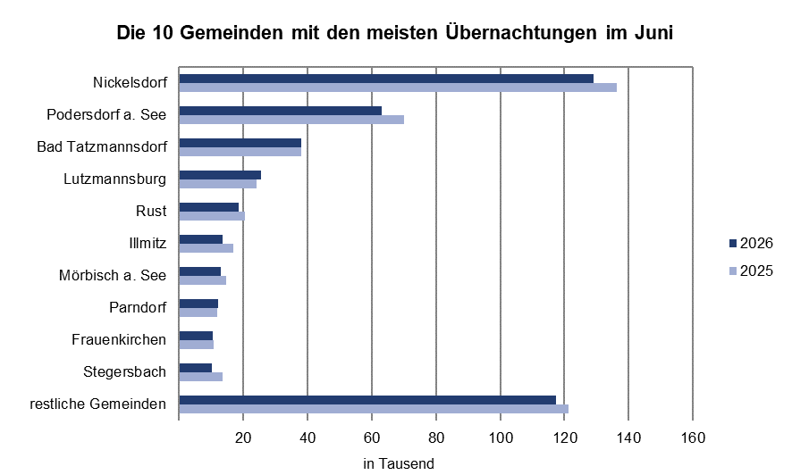
Die 20 Gemeinden mit den meisten Übernachtungen
Juni 2026

Gemeinde | Ankünfte |  |  | Übernachtungen
 | 2025 | 2026 | % | 2025 | 2026 | %

Nickelsdorf | 34,212 | 32,417 | -5.2 | 136,324 | 129,141 | -5.3
Podersdorf a. See | 23,305 | 21,123 | -9.4 | 69,913 | 62,958 | -9.9
Bad Tatzmannsdorf | 8,456 | 7,509 | -11.2 | 37,898 | 38,022 | 0.3
Lutzmannsburg | 10,151 | 10,285 | 1.3 | 24,168 | 25,516 | 5.6
Rust | 7,852 | 7,131 | -9.2 | 20,434 | 18,393 | -10.0
Illmitz | 5,242 | 4,233 | -19.2 | 16,755 | 13,615 | -18.7
Mörbisch a. See | 4,861 | 4,230 | -13.0 | 14,674 | 13,022 | -11.3
Parndorf | 7,448 | 7,807 | 4.8 | 11,766 | 12,222 | 3.9
Frauenkirchen | 5,270 | 5,161 | -2.1 | 10,692 | 10,571 | -1.1
Stegersbach | 5,339 | 4,225 | -20.9 | 13,607 | 10,175 | -25.2
Pamhagen | 2,303 | 2,322 | 0.8 | 8,492 | 8,957 | 5.5
Bad Sauerbrunn | 732 | 770 | 5.2 | 9,051 | 8,865 | -2.1
Neusiedl a. See | 3,319 | 3,072 | -7.4 | 7,795 | 7,324 | -6.0
Sankt Andrä a. Zicksee | 1,192 | 1,001 | -16.0 | 7,980 | 6,997 | -12.3
Jennersdorf | 3,211 | 3,043 | -5.2 | 7,623 | 6,573 | -13.8
Andau | 3,736 | 3,616 | -3.2 | 5,799 | 5,988 | 3.3
Eisenstadt | 3,517 | 3,109 | -11.6 | 5,829 | 5,264 | -9.7
Weiden a. See | 2,254 | 2,137 | -5.2 | 5,133 | 4,706 | -8.3
Jois | 2,076 | 1,711 | -17.6 | 4,987 | 4,522 | -9.3
Gols | 1,852 | 1,788 | 0.0 | 4,132 | 4,425 | 7.1

